処理フロー
画面設計書 |  | 処理フロー |  | 担当者 | 日付
 |  |  | 作成 | CITS羽沢 | 2020-12-17
 |  |  | 更新 | HYN王雪紅 | 2021-04-29

【凡例】
自領域
テーブル
 | 1．処理フロー
バッチ/画面
サービスAPI
他MS API
他領域
テーブル

【社内フロント】
【調達基盤・発注サービス】
発注仮登録
ヘッダ
仕入返品仮登録
ヘッダ
単価修正／
仕入追加仮登録
ヘッダ
有償支給
案件管理

メニュー

API
API
承認待ち
案件検索
承認待ち案件検索

発注入力承認画面

仕入返品入力
承認画面

単価修正／仕入追加入力承認画面

有償支給承認画面

画面レイアウト
画面設計書 |  |  |  |  |  |  | 画面レイアウト |  | 担当者 | 日付
 |  |  |  |  |  |  |  | 作成 | CITS羽沢 | 2020-12-17
 |  |  |  |  |  |  |  | 更新 | HYN王雪紅 | 2021-04-29
 | 1．画面レイアウト
 |  | ＜画面項目レイアウト＞
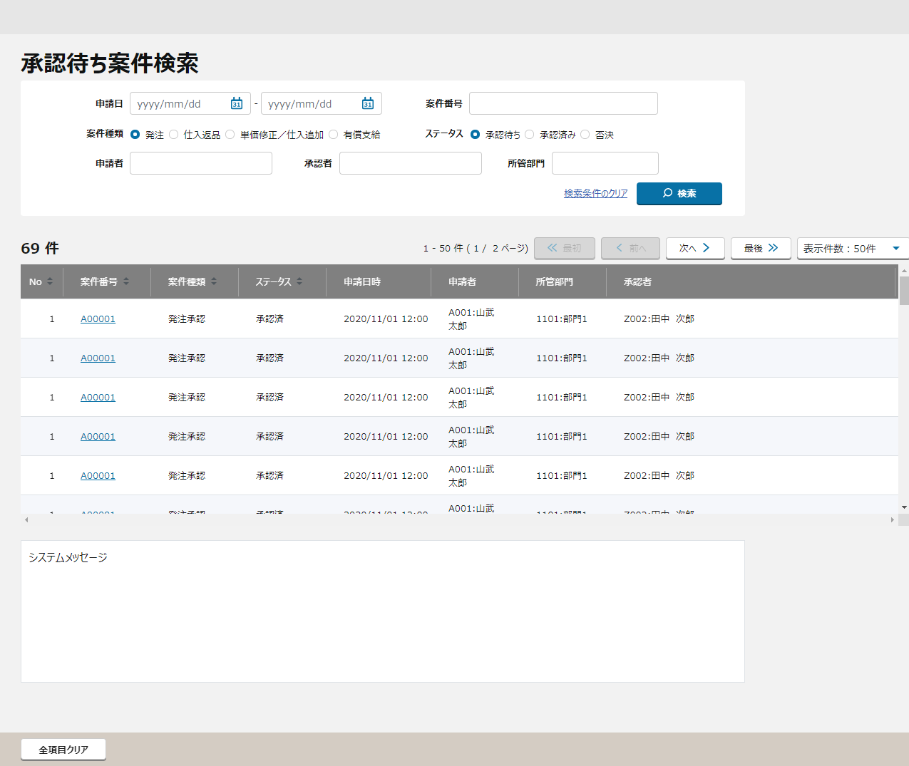
 |  | 画面イメージ

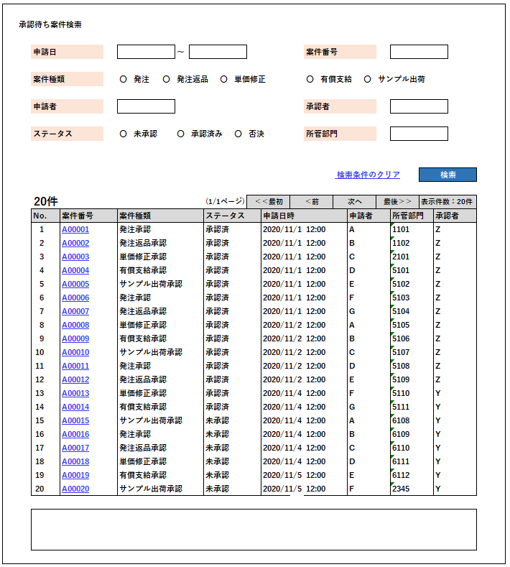
①
①

②
②

③

④
③

④

⑤

 |  |  | ※明細表示のソート順は以下の通りとする
 |  |  |  | 初期表示 |  | ①案件番号

〇
①
②
⑤
 |  |  |  | 領域番号（画面項目定義参照）
 |  |  |  | ヘッダ
 |  |  |  | 検索条件
③
 |  |  |  | 基本情報
④
 |  |  |  | 明細一覧
⑤
 |  |  |  | フッター
 |  | 画面動作 |  |  |  |  |  |  |  |  | 画面動作
 |  | ＜初期表示＞ |  |  |  |  |  |  |  |  | ＜初期表示＞
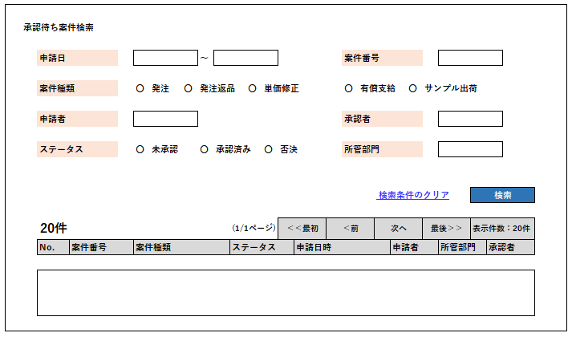
Mockで各パターンの画面をハードコピーする

 |  |  | 案件情報は何も表示されない。

 |  | ＜検索条件を入力し検索ボタンを押下 ⇒ 入力エラーありの場合＞ |  |  |  |  |  |  |  |  | ＜検索条件を入力し検索ボタンを押下 ⇒ 入力エラーありの場合＞
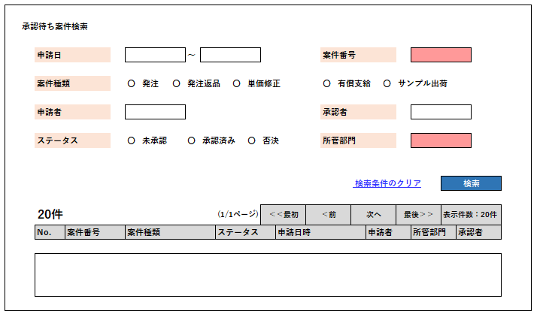
Mockで各パターンの画面をハードコピーする

 |  |  | 入力エラー項目がハイライトされる
 |  |  | エラーメッセージが表示される

 |  | ＜検索条件を入力し検索ボタンを押下 ⇒ 入力エラーなしの場合 ⇒ 検索結果が20件未満だった場合＞ |  |  |  |  |  |  |  |  | ＜検索条件を入力し検索ボタンを押下 ⇒ 入力エラーなしの場合 ⇒ 検索結果が20件未満だった場合＞
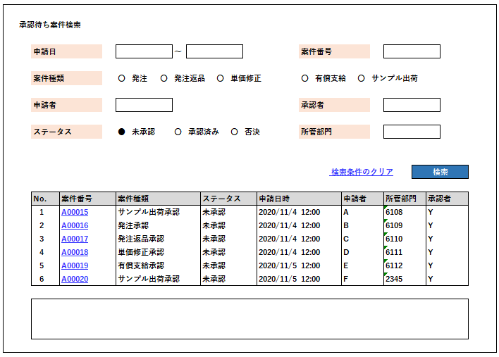
Mockで各パターンの画面をハードコピーする

 |  |  | 検索結果が表示される
 |  |  | 案件番号（案件種別：発注承認／発注返品承認／単価修正承認）にリンクがはられ、クリックすると発注入力承認画面へ遷移する
 |  |  |  |  | 発注入力承認画面/仕入返品入力承認画面/単価修正／仕入追加入力承認画面へ遷移する
 |  |  | 案件番号（案件種別：有償支給承認／サンプル出荷承認）にリンクがはられ、クリックすると発注返品入力承認画面有償支給承認画面へ遷移する

 |  | ＜検索条件を入力し検索ボタンを押下 ⇒ 入力エラーなしの場合 ⇒ 検索結果が20件以上だった場合＞ |  |  |  |  |  |  |  |  | ＜検索条件を入力し検索ボタンを押下 ⇒ 入力エラーなしの場合 ⇒ 検索結果が20件以上だった場合＞
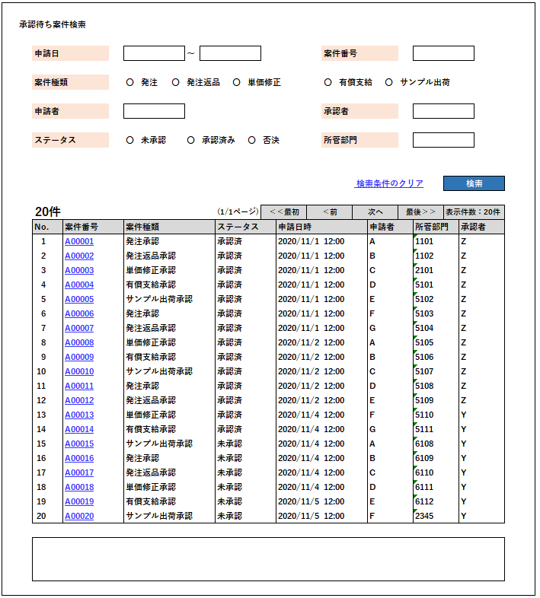
Mockで各パターンの画面をハードコピーする

 |  |  | ページ送りコンテンツが表示される
 |  |  | 案件番号（案件種別：発注承認／発注返品承認／単価修正承認）にリンクがはられ、クリックすると発注入力承認画面へ遷移する
 |  |  |  |  | 発注入力承認画面/仕入返品入力承認画面/単価修正／仕入追加入力承認画面へ遷移する
 |  |  | 案件番号（案件種別：有償支給承認／サンプル出荷承認）にリンクがはられ、クリックすると発注返品入力承認画面有償支給承認画面へ遷移する

 |  | ＜全クリアボタン押下＞ |  |  |  |  |  |  |  |  | ＜全クリアボタン押下＞
Mockで各パターンの画面をハードコピーする

 |  |  | 初期表示に戻る

画面項目定義
No | コンポーネント名 （論理名） | コンポーネント名 （物理名） | 領域番号 | 項目名 （論理名）（英） | 項目名 （論理名）（和） | 項目名 （物理名） | 種別 | 型 | 書式 | 表示制御 | 活性制御 | 翻訳有無 | 表示内容 |  | 入力時 必須 | 単項目バリデーションチェック |  |  |  |  |  |  |  |  |  |  |  |  |  |  |  | 備考 | e
 |  |  |  |  |  |  |  |  |  |  |  |  |  |  |  | 型 |  |  |  |  |  |  |  |  |  | 数値範囲 |  |  |  | 桁数 |  |  | e
 |  |  |  |  |  |  |  |  |  |  |  |  | 初期表示 | 検索ボタン押下 |  | 必須 | ASCII | 半角 | 全角 | 英字 | 数字 | 英数字 | 日付 | 整数 | 実数 | 超 ＞ | 以上 ≧ | 以下 ≦ | 未満 ＜ | 最大 | 最小 |  | e
1 | [ヘッダエリア] |  | ① |  | 画面名(ラベル) |  | ラベル | - |  |  |  |  | 固定値「承認待ち案件検索」 | 同左 |  | - | - | - | - | - | - | - | - | - | - | - | - | - | - | - | - |  | e
【ToBe外部設計】
現法、ログインユーザID、ログインユーザ名、処理日時はペンディング中
2 |  |  | ① |  | 現法 |  | ラベル | 文字列 |  |  |  |  | ログイン情報.現法 | 同左 |  | - | - | - | - | - | - | - | - | - | - | - | - | - | - | - | - |  | e
3 |  |  | ① |  | ログインユーザID |  | ラベル | 文字列 |  |  |  |  | ログイン情報.ユーザID | 同左 |  | - | - | - | - | - | - | - | - | - | - | - | - | - | - | - | - |  | e
4 |  |  | ① |  | ログインユーザ名 |  | ラベル | 文字列 |  |  |  |  | ログイン情報.ユーザ名 | 同左 |  | - | - | - | - | - | - | - | - | - | - | - | - | - | - | - | - |  | e
5 |  |  | ① |  | 処理日時 |  | ラベル | 日時 | YYYY/MM/DD HH:MI:SS |  |  |  | システム日付時間 | 同左 |  | - | - | - | - | - | - | - | - | - | - | - | - | - | - | - | - |  | e
6 | [検索情報エリア] |  | ② |  | 申請日（ラベル） |  | ラベル | - |  |  |  |  | 固定値「申請日」 | 同左 |  | - | - | - | - | - | - | - | - | - | - | - | - | - | - | - | - |  | e
7 |  |  | ② |  | 申請日（開始） |  | テキスト | 日付 |  |  |  |  | ブランク | 検索押下時の値 |  | - | - | - | - | - | - | - | ○ | - | - | - | - | - | - | - | - |  | e
8 |  |  | ② |  | ～（ラベル） |  | ラベル | - |  |  |  |  | 固定値「～」 | 同左 |  | - | - | - | - | - | - | - | - | - | - | - | - | - | - | - | - |  | e
9 |  |  | ② |  | 申請日（終了） |  | テキスト | 日付 |  |  |  |  | ブランク | 検索押下時の値 |  | - | - | - | - | - | - | - | ○ | - | - | - | - | - | - | - | - |  | e
10 |  |  | ② |  | 案件種類（ラベル） |  | ラベル | - |  |  |  |  | 固定値「案件種類」 | 同左 |  | - | - | - | - | - | - | - | - | - | - | - | - | - | - | - | - |  | e
11 |  |  | ② |  | 発注 |  | ラジオボタン | ON/OFF |  |  |  |  | ON | 検索押下時の値 | △ | - | - | - | - | - | - | - | - | - | - | - | - | - | - | - | - |  | e
12 |  |  | ② |  | 仕入返品 |  | ラジオボタン | ON/OFF |  |  |  |  | OFF | 検索押下時の値 | △ | - | - | - | - | - | - | - | - | - | - | - | - | - | - | - | - |  | e
13 |  |  | ② |  | 単価修正 |  | ラジオボタン | ON/OFF |  |  |  |  | OFF | 検索押下時の値 | △ | - | - | - | - | - | - | - | - | - | - | - | - | - | - | - | - |  | e
14 |  |  | ② |  | 単価修正／仕入追加 |  | ラジオボタン | ON/OFF |  |  |  |  | OFF | 検索押下時の値 | △ | - | - | - | - | - | - | - | - | - | - | - | - | - | - | - | - |  | e
15 |  |  | ② |  | 有償支給 |  | ラジオボタン | ON/OFF |  |  |  |  | OFF | 検索押下時の値 | △ | - | - | - | - | - | - | - | - | - | - | - | - | - | - | - | - |  | e
16 |  |  | ② |  | サンプル出荷 |  | ラジオボタン | ON/OFF |  |  |  |  | OFF | 検索押下時の値 | △ | - | - | - | - | - | - | - | - | - | - | - | - | - | - | - | - |  | e
17 |  |  | ② |  | ステータス（ラベル） |  | ラベル | - |  |  |  |  | 固定値「ステータス」 | 同左 |  | - | - | - | - | - | - | - | - | - | - | - | - | - | - | - | - |  | e
18 |  |  | ② |  | 未承認待ち |  | ラジオボタン | ON/OFF |  |  |  |  | ON | 検索押下時の値 | △ | - | - | - | - | - | - | - | - | - | - | - | - | - | - | - | - |  | e
19 |  |  | ② |  | 承認済み |  | ラジオボタン | ON/OFF |  |  |  |  | OFF | 検索押下時の値 | △ | - | - | - | - | - | - | - | - | - | - | - | - | - | - | - | - |  | e
20 |  |  | ② |  | 否決 |  | ラジオボタン | ON/OFF |  |  |  |  | OFF | 検索押下時の値 | △ | - | - | - | - | - | - | - | - | - | - | - | - | - | - | - | - |  | e
21 |  |  | ② |  | 案件番号（ラベル） |  | ラベル | - |  |  |  |  | 固定値「案件番号」 | 同左 |  | - | - | - | - | - | - | - | - | - | - | - | - | - | - | - | - |  | e
22 |  |  | ② |  | 案件番号 |  | テキストボックス | 半角文字 |  |  |  |  | ブランク | 検索押下時の値 |  | - | - | ○ | - | - | - | - | - | - | - | - | - | - | - | - | - |  | e
23 |  |  | ② |  | 申請者（ラベル） |  | ラベル | - |  |  |  |  | 固定値「申請者」 | 同左 |  | - | - | - | - | - | - | - | - | - | - | - | - | - | - | - | - |  | e
24 |  |  | ② |  | 申請者 |  | テキスト | 全半角文字 |  |  |  |  | ブランク | 検索押下時の値 |  | - | - | ○ | ○ | - | - | - | - | - | - | - | - | - | - | - | - |  | e
25 |  |  | ② |  | 承認者（ラベル） |  | ラベル | - |  |  |  |  | 固定値「承認者」 | 同左 |  | - | - | - | - | - | - | - | - | - | - | - | - | - | - | - | - |  | e
26 |  |  | ② |  | 承認者 |  | テキスト | 全半角文字 |  |  |  |  | ブランク | 検索押下時の値 |  | - | - | ○ | ○ | - | - | - | - | - | - | - | - | - | - | - | - |  | e
27 |  |  | ② |  | 所管部門（ラベル） |  | ラベル | - |  |  |  |  | 固定値「所管部門」 | 同左 |  | - | - | - | - | - | - | - | - | - | - | - | - | - | - | - | - |  | e
28 |  |  | ② |  | 所管部門 |  | テキスト | 数値 |  |  |  |  | ブランク | 検索押下時の値 |  | - | - | ○ | - | - | ○ | - | - | - | - | - | - | - | - | - | - |  | e
29 |  |  | ② |  | 詳細条件 |  | ハイパーリンク | - |  |  |  |  | 固定値「詳細条件」 | 同左 |  | - | - | - | - | - | - | - | - | - | - | - | - | - | - | - | - |  | e
30 |  |  | ② |  | 検索条件のクリア |  | ハイパーリンク | - |  |  |  |  | 固定値「検索条件のクリア」 | 同左 |  | - | - | - | - | - | - | - | - | - | - | - | - | - | - | - | - |  | e
31 |  |  | ② |  | ブランク 検索 |  | ボタン | - |  |  |  |  | 固定値「検索」 | 同左 |  | - | - | - | - | - | - | - | - | - | - | - | - | - | - | - | - |  | e
32 | [検索結果アクションエリア] |  | ③ |  | 件数 |  | ラベル | 数字 |  |  |  |  | ブランク | 検索結果レコード数 |  | - | - | - | - | - | - | - | - | - | - | - | - | - | - | - | - |  | e
33 |  |  | ③ |  | 検索結果ページ数 |  | ラベル | 文字列 |  |  |  |  | ブランク | 検索結果ページ数 |  | - | - | - | - | - | - | - | - | - | - | - | - | - | - | - | - |  | e
34 |  |  | ③ |  | 先頭 |  | ボタン | - |  |  | 最初のページの場合、非活性する |  | 固定値「最初」 |  |  | - | - | - | - | - | - | - | - | - | - | - | - | - | - | - | - |  | e
35 |  |  | ③ |  | 前へボタン |  | ボタン | - |  |  | 最初のページの場合、非活性する |  | 固定値「前へ」 | 同左 |  | - | - | - | - | - | - | - | - | - | - | - | - | - | - | - | - |  | e
36 |  |  | ③ |  | 次へボタン |  | ボタン | - |  |  | 最後のページの場合、非活性する |  | 固定値「次へ」 | 同左 |  | - | - | - | - | - | - | - | - | - | - | - | - | - | - | - | - |  | e
37 |  |  | ③ |  | 最後 |  | ボタン | - |  |  | 最後のページの場合、非活性する |  | 固定値「最後」 | 同左 |  | - | - | - | - | - | - | - | - | - | - | - | - | - | - | - | - |  | e
38 |  |  | ③ |  | 表示件数プルダウン |  | プルダウン | 全半角文字 文字列 |  |  |  |  | ブランク | 検索押下時の値 |  | - | - | - | - | - | - | - | - | - | - | - | - | - | - | - | - |  | e
39 | [明細エリア] |  | ④ |  | No.（ラベル） |  | ラベル | 数字 |  |  |  |  | 固定値「No」 | 同左 |  | - | - | - | - | - | - | - | - | - | - | - | - | - | - | - | - |  | e
40 |  |  | ④ |  | 案件番号（ラベル） |  | ラベル | - |  |  |  |  | 固定値「案件番号」 | 同左 |  | - | - | - | - | - | - | - | - | - | - | - | - | - | - | - | - |  | e
41 |  |  | ④ |  | 案件種類（ラベル） |  | ラベル | - |  |  |  |  | 固定値「案件種類」 | 同左 |  | - | - | - | - | - | - | - | - | - | - | - | - | - | - | - | - |  | e
42 |  |  | ④ |  | ステータス（ラベル） |  | ラベル | - |  |  |  |  | 固定値「ステータス」 | 同左 |  | - | - | - | - | - | - | - | - | - | - | - | - | - | - | - | - |  | e
43 |  |  | ④ |  | 申請日時（ラベル） |  | ラベル | - |  |  |  |  | 固定値「申請日」 | 同左 |  | - | - | - | - | - | - | - | - | - | - | - | - | - | - | - | - |  | e
44 |  |  | ④ |  | 申請者（ラベル） |  | ラベル | - |  |  |  |  | 固定値「申請者」 | 同左 |  | - | - | - | - | - | - | - | - | - | - | - | - | - | - | - | - |  | e
45 |  |  | ④ |  | 所管部門（ラベル） |  | ラベル | - |  |  |  |  | 固定値「承認者」 | 同左 |  | - | - | - | - | - | - | - | - | - | - | - | - | - | - | - | - |  | e
46 |  |  | ④ |  | 承認者（ラベル） |  | ラベル | - |  |  |  |  | 固定値「所管部門」 | 同左 |  | - | - | - | - | - | - | - | - | - | - | - | - | - | - | - | - |  | e
47 |  |  | ④ |  | No. |  | テキスト | 数値 |  |  |  |  | ブランク | 明細件数の連番 |  | - | - | - | - | - | - | - | - | - | - | - | - | - | - | - | - |  | e
48 |  |  | ④ |  | 案件番号 |  | ハイパーリンク | 半角文字 |  |  |  |  | ブランク | ・「案件種類」が発注の場合： 発注仮登録ヘッダ.案件番号 ・「案件種類」が仕入返品の場合： 仕入返品仮登録ヘッダ.案件番号 ・「案件種類」が単価修正の場合： 単価修正／仕入追加仮登録ヘッダ.案件番号 ・「案件種類」が有償支給の場合： 有償支給仮登録（仮）.案件番号 |  | - | - | - | - | - | - | - | - | - | - | - | - | - | - | - | - |  | e
49 |  |  | ④ |  | 案件種類 |  | テキスト | 全半角文字 |  |  |  |  | ブランク | ・「案件種類」が発注の場合： 発注仮登録ヘッダ.案件種別 ・「案件種類」が仕入返品の場合： 仕入返品仮登録ヘッダ.案件種別 ・「案件種類」が単価修正の場合： 単価修正／仕入追加仮登録ヘッダ.案件種別 ・「案件種類」が有償支給の場合： 有償支給仮登録（仮）.案件種別 |  | - | - | - | - | - | - | - | - | - | - | - | - | - | - | - | - |  | e
50 |  |  | ④ |  | ステータス |  | テキスト | 全半角文字 |  |  |  |  | ブランク | ・「案件種類」が発注の場合： 発注仮登録ヘッダ.承認ステータス ・「案件種類」が仕入返品の場合： 仕入返品仮登録ヘッダ.承認ステータス ・「案件種類」が単価修正の場合： 単価修正／仕入追加仮登録ヘッダ.承認ステータス ・「案件種類」が有償支給の場合： 有償支給仮登録（仮）.承認ステータス |  | - | - | - | - | - | - | - | - | - | - | - | - | - | - | - | - |  | e
51 |  |  | ④ |  | 申請日時 |  | テキスト | 日付 | yyyy/mm/dd hh:mi |  |  |  | ブランク | ・「案件種類」が発注の場合： 発注仮登録ヘッダ.申請日時 ・「案件種類」が仕入返品の場合： 仕入返品仮登録ヘッダ.申請日時 ・「案件種類」が単価修正の場合： 単価修正／仕入追加仮登録ヘッダ.申請日時 ・「案件種類」が有償支給の場合： 有償支給仮登録（仮）.申請日時 |  | - | - | - | - | - | - | - | - | - | - | - | - | - | - | - | - |  | e
【ToBe外部設計】
QA-537
申請者名、所管部門名、承認者名はペンディング中
52 |  |  | ④ |  | 申請者 |  | テキスト | 全半角文字 | コード:名称 |  |  |  | ブランク | ・「案件種類」が発注の場合： 発注仮登録ヘッダ.申請者 + ":" + 発注仮登録ヘッダ.申請者名 ・「案件種類」が仕入返品の場合： 仕入返品仮登録ヘッダ.申請者 + ":" + 仕入返品仮登録ヘッダ.申請者名 ・「案件種類」が単価修正の場合： 単価修正／仕入追加仮登録ヘッダ.申請者 + ":" + 単価修正／仕入追加仮登録ヘッダ.申請者名 ・「案件種類」が有償支給の場合： 有償支給仮登録（仮）.申請者 + ":" + 有償支給仮登録（仮）.申請者名 |  | - | - | - | - | - | - | - | - | - | - | - | - | - | - | - | - |  | e
53 |  |  | ④ |  | 所管部門 |  | テキスト | 数値 | コード:名称 |  |  |  | ブランク | ・「案件種類」が発注の場合： 発注仮登録ヘッダ.所管部門 + ":" + 商品所管部門マスタ.所管部門名 ・「案件種類」が仕入返品の場合： 仕入返品仮登録ヘッダ.所管部門 + ":" + 商品所管部門マスタ.所管部門名 ・「案件種類」が単価修正の場合： 単価修正／仕入追加仮登録ヘッダ.所管部門 + ":" + 商品所管部門マスタ.所管部門名 ・「案件種類」が有償支給の場合： 有償支給仮登録（仮）.所管部門 + ":" + 商品所管部門マスタ.所管部門名 |  | - | - | - | - | - | - | - | - | - | - | - | - | - | - | - | - |  | e
54 |  |  | ④ |  | 承認者 |  | テキスト | 全半角文字 | コード:名称 |  |  |  | ブランク | ・「案件種類」が発注の場合： 発注仮登録ヘッダ.承認者 + ":" + 発注仮登録ヘッダ.承認者名 ・「案件種類」が仕入返品の場合： 仕入返品仮登録ヘッダ.承認者 + ":" + 仕入返品仮登録ヘッダ.承認者名 ・「案件種類」が単価修正の場合： 単価修正／仕入追加仮登録ヘッダ.承認者 + ":" + 単価修正／仕入追加仮登録ヘッダ.承認者名 ・「案件種類」が有償支給の場合： 有償支給仮登録（仮）.承認者 + ":" + 有償支給仮登録（仮）.承認者名 |  | - | - | - | - | - | - | - | - | - | - | - | - | - | - | - | - |  | e
55 | [ツールバーエリア] |  | ⑤ | Back | 戻るボタン |  | ボタン | - |  |  |  |  | - | - |  | - | - | - | - | - | - | - | - | - | - | - | - | - | - | - | - |  | e
56 |  |  | ⑤ | All Clear | 全クリアボタン |  | ボタン | - |  |  |  |  | - | - |  | - | - | - | - | - | - | - | - | - | - | - | - | - | - | - | - |  | e
57 |  |  | ⑤ | Copy | COPYボタン |  | ボタン | - |  |  |  |  | - | - |  | - | - | - | - | - | - | - | - | - | - | - | - | - | - | - | - |  | e
58 |  |  | ⑤ | Confirm | 確認ボタン |  | ボタン | - |  |  |  |  | - | - |  | - | - | - | - | - | - | - | - | - | - | - | - | - | - | - | - |  | e
59 |  |  | ⑤ | Cancel | キャンセルボタン |  | ボタン | - |  |  |  |  | - | - |  | - | - | - | - | - | - | - | - | - | - | - | - | - | - | - | - |  | e
60 |  |  | ⑤ | Fixed | 確定ボタン |  | ボタン | - |  |  |  |  | - | - |  | - | - | - | - | - | - | - | - | - | - | - | - | - | - | - | - |  | e
61 |  |  | ⑤ |  | Message | メッセージ | テキストエリア | 全半角文字 |  |  |  |  | ブランク | チェックメッセージ情報 |  | - | - | - | - | - | - | - | - | - | - | - | - | - | - | - | - |  | e
62 |  |  | ⑤ |  | 全項目クリア |  | ボタン | - |  |  |  |  | 固定値「全項目クリア」 | 同左 |  | - | - | - | - | - | - | - | - | - | - | - | - | - | - | - | - |  | e
e | e | e | e | e | e | e | e | e | e |  |  | e | e | e | e | e | e | e | e | e | e | e | e | e | e | e | e | e | e | e | e | e | e

イベント処理仕様
【ToBe外部設計】
APIIDは採番後に記載する。
画面設計書 |  | イベント処理仕様 |  |  |  |  |  |  |  | 担当者 | 日付
 |  |  |  |  |  |  |  |  | 作成 | CITS羽沢 | 2020-12-17
 |  |  |  |  |  |  |  |  | 更新 | HYN王雪紅 | 2021-04-29

画面ID |  | 画面名 |  | 承認待ち案件検索 |  |  | 利用API |  | 参照情報
項目№ | 項目名 | イベント | 証跡 | 同期 | イベント処理概要 | 備考 | ID | 名称
A | 初期化イベント
A-1 | オンラインサービスタイム確認 |  |  |  | ※共通機能の仕様に準ずる
A-2 | 画面初期化 | 初期処理 |  |  | １．全ての項目を空白で表示する ２．非活性／活性制御を行う ・「全項目クリア」ボタンを非活性化する
B | イベント起動項目
B-1 | 「検索」ボタンを押下 | ボタン押下 |  |  | １．単項目チェック（チェック仕様を参照）を行う ２．指定された検索条件にて、承認待ち案件検索APIを呼び出し、結果を明細に表示する 検索対象ＤＢ：発注仮登録ヘッダ、単価修正／仕入追加仮登録ヘッダ、仕入返品仮登録ヘッダ、有償支給案件管理 ３．ボタンの活性／非活性制御を行う ・「全項目クリア」ボタンを活性化する |  |  | 承認待ち案件検索API | 「機能呼出仕様」シートの「表_承認待ち案件検索API」参照
B-2 | 「案件番号」リンクを押下 | 選択時 |  |  | １. 案件種別：発注承認／仕入返品承認／単価修正承認の案件番号 ・クリックすると発注入力承認画面/仕入返品入力承認画面/単価修正／仕入追加入力承認画面に遷移する。 ・案件番号と案件種類をパラメーターとして引き渡す。 ２. 案件種別：有償支給承認の案件番号 ・クリックすると有償支給承認画面に遷移する。 ・案件番号と案件種類をパラメーターとして引き渡す。
【ToBe外部設計】実現するか検討必要
【内部】B領域_外部設計QA表.xlsx ID: 221610211
No.118
B-3 | 「最初」ボタン押下 | ボタン押下 |  |  | １．検索結果明細の先頭ページの表示 １－１．検索結果明細の１行目から検索結果アクションエリア．表示件数プルダウンで指定された行数分を表示する １－２．「最初」ボタンと「前へ」ボタンを非活性にする
B-4 | 「前へ」ボタン押下 | ボタン押下 |  |  | １．検索結果明細を１ページ分戻る １－１．検索結果明細を検索結果アクションエリア．表示件数プルダウンで指定された行数分遡って表示する １－２．検索結果明細の１ページ目へ移動した場合、 「最初」ボタンと「前へ」ボタンを非活性にする
B-5 | 「次へ」ボタン押下 | ボタン押下 |  |  | １．検索結果明細を１ページ分進む １－１．検索結果明細を検索結果アクションエリア．表示件数プルダウンで指定された行数分進めて表示する １－２．検索結果明細の最終ページへ移動した場合、 「次へ」ボタンと「最後」ボタンを非活性にする
B-6 | 「最後」ボタン押下 | ボタン押下 |  |  | １．検索結果明細の最終ページの表示 １－１．検索結果明細の最終行を表示する １－２．「次へ」ボタンと「最後」ボタンを非活性にする
B-7 | 「表示件数」を選択 | 変更時 |  |  | 現在のページに表示されるデータの数を変更する。
B-8 | 「詳細条件」リンクを押下 | リンク押下 |  |  | 検索条件を全部表示
B-9 | 「検索条件のクリア」リンクを押下 | リンク押下 |  |  | 入力した検索条件をクリア
B-10 | 「全項目クリア」ボタンを押す | ボタン押下 |  |  | 入力した検索条件と検索情報をクリア
C | 自動更新

